Formato_Acta

 | ACTA REGISTROS TERMOGRÁFICOS |  | 001_2021

 | ANÁLISIS TERMOGRÁFICO A PANELES FOTOVOLTAICOS MEDIANTE DIGITALIZACIÓN DE IMÁGENES.

Proyecto: |  | Fecha:

Ingeniero a cargo: |  | Hora:

Estudiante: |  | Lugar:

Descripción del Proyecto:

Panel Fotovoltaico:

Marca: |  | Angulo de inclinación:

Potencia: |  | Emisividad:

Referencia:

Inversor:

Marca: |  | KW/h Generado:

Potencia: |  | % Generación:

Referencia:

Cámara Termográfica:

Marca: |  | Fabricante:

Resolución: |  | Tipo:

Referencia:

Condiciones Ambientales:

Humedad: |  | Temperatura:

Velocidad del Aire: |  | Condiciones adicionales:

Irradiación solar:

Caracterización del registro termográfico:

Distancia Horizontal: |  | Angulo respecto al panel:

Distancia Vertical: |  | Condiciones adicionales:

Angulo respecto al piso:

Observaciónes:

Formato_Acta (2)
 |  | ACTA REGISTROS TERMOGRÁFICOS |  |  |  |  | 001_2021

 | ANÁLISIS TERMOGRÁFICO A PANELES FOTOVOLTAICOS MEDIANTE DIGITALIZACIÓN DE IMÁGENES.

Proyecto: | Planta de generación solar UniLibre Cali |  |  |  | Fecha: | 2021-08-18
Ing. a cargo: | Ingeniero José Fabian Torres |  |  |  | Hora: | 15:10:00
Estudiante: | Cristhian Alexander Torres |  |  |  | Lugar: | Sede Valle del Lili.

DESCRIPCIÓN DEL PROYECTO:

MÓDULO FOTOVOLTAICO:
Marca: | YINGLI SOLAR |  |  | Áng. inclinación: |  | 5.7°
Potencia: | 275.0 WATTS |  |  | Material de cubierta: |  | Vidrio templado
Modelo: | YL275P-29b |  |  | Emisividad: |  | 0.9

INVERSOR:
Marca: | GROWATT |  |  | KW/h Generado: |  | 6.9 kW/h
Potencia: | 40 kW |  |  | % Generación: |  | 12%
Modelo: | TL3-US | Tensión: | 469 Vac | Corriente: |  | 6.1A | kW: | 5.1kW

CÁMARA TERMOGRÁFICA:
Marca: |  |  |  | Fabricante:
Potencia: |  |  |  | Tipo:
Referencia:

CONDICIONES AMBIENTALES:
Humedad: | 54% |  |  | Temperatura: |  | 26°
Velocidad del Aire: | Ráfaga: 3.5km/h - Prom: 0.5km/h |  |  | Material particulado: |  | 1 PPb
Irradiación solar: | 3.85 kW/h - módulo |  |  | Índice UV |  |  | 1.4

CARACTERIZACIÓN DEL REGISTRO TERMOGRÁFICO:
Distancia Horizontal: | 1.67m |  |  | Áng. respecto módulo: |  | 54.4°
Distancia Vertical: | 1.29m |  |  | Cond Adicionales:
Áng. respecto piso: | 60.1°

OBSERVACIONES:

REGISTRO FOTOGRÁFICO:
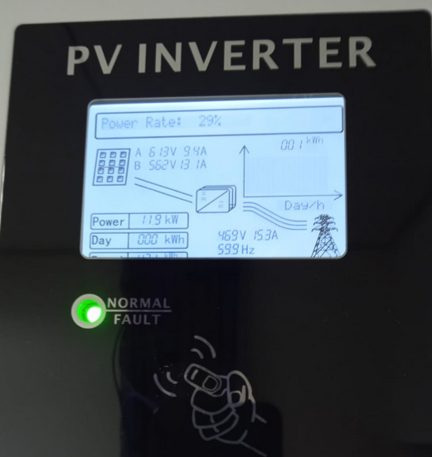
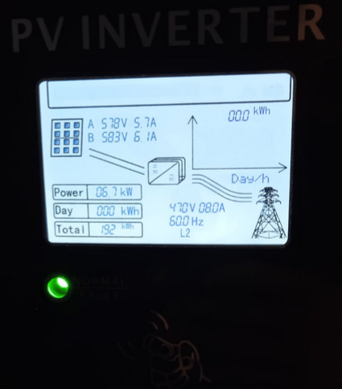

Inversor 1: Inicio de medición. |  |  |  | Inversor 2: Inicio de medición.
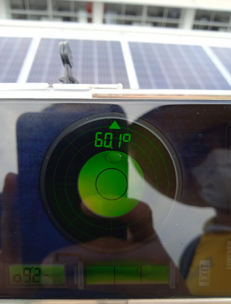
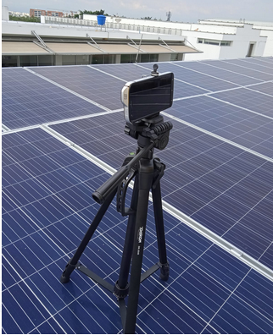

Posicionamiento de cámara termográfica. |  |  |  | Ajuste de ángulo de cámara termográfica.
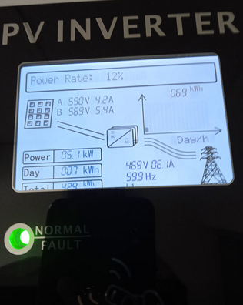
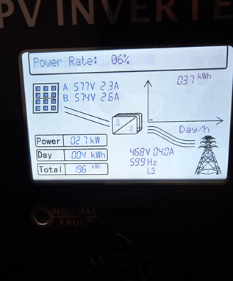

Inversor 1: Fin de medición. |  |  |  | Inversor 2: Fin de medición.

